상품제안서
라운드자연꽃손톱깎이(7종) | 상품코드: F13161

 |  |  |  |  |  | 02-412-0044 | www.easy1.co.kr
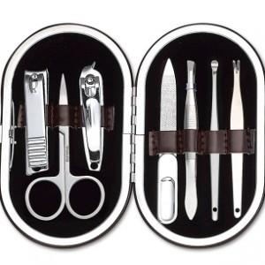 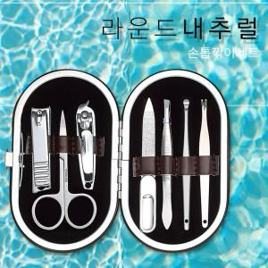 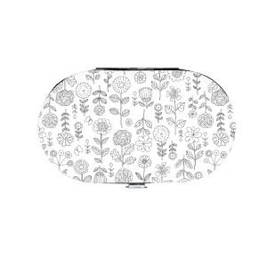

【상세/제작정보】 | 100개이하는 30,000원의 인쇄비가 추가됩니다. 선물포장지 포장비; @300원 추가

【인쇄/포장옵션】 | 실크, 풀칼라 / 포장지포장

【공급단가】 | 수량 | 100~ | 500~ | 1,000~ | 3,000~
*VAT별도 | 단가 | 4,730원 | 4,550원 | 4,380원 | 4,200원

【상품 URL】 | https://dev.easy1.co.kr:443/src/goods_detail.php?gdno=13161

